Requisitos
Requisitos - Funcionalidade Transactions Expenses
1. Um Expense/ Receive não pode ter registro duplicado (todos os dados iguais), mas o nome pode
ser igual em registros diferentes
1. Mensagem de erro para registro duplicado: "Invalid Value"
2. Os campos name e value não podem ser vazios.
1. MENSAGEM DE ERRO: "Value is empty"
3. O campo value pode ser 0
4. Campos de entrada de texto (name, account, note) aceitam letras e número e devem ter o limite
de no máximo 30 caracteres. Mensagem de erro: Name Invalid
5. Campo value deve aceitar formato monetário separado por ponto. Deve aceitar no máximo 20
caracteres. Mensagem de erro: Value Invalid
6. Campo data pode estar no presente, no passado e no futuro.
7. Campo Receipt só aceita imagens (preenchimento opcional)
8. Deve ser possível editar dados de um registro, só não pode alterar o nome
9. Deve ser possível remover um registro e ele deve sair da lista de Transactions/Revenues

Aluno | ALESSANDRO BARBOSA DE OLIVEIRA

Relatório de Execução Budget
Relatório dos Testes Executados

 | Passed | Failed |  | Percentual passed %
TC Total Result | 10 | 4 |  | 60%

Software Version | versão 1
Requisito: | 1 | Criar um Expense/ Receive com todos os dados corretos
 | Id | Título | Pré-condição | Passo a passo | Resultado Esperado | Resultado da Execução | Comentários | Evidência da falha | Resultado Coletado/Imagem
 | TC1 | Criar uma "Expense" com sucesso | usuário possui a app instalada no smartphone Android e Abre a aplicação | 1 - Clicar em Skip para pular tela de introdução | A tela principal do aplicativo aparece | Passed
 |  |  |  | 2 - Clicar em Transactions | A Tela de Transactions aparece | Passed
 |  |  |  | 3 - Navegar até "EXPENSES" | A Tela de Expenses aparece | Passed
 |  |  |  | 4 - Clicar no botão "+" | O formulário Add Expense aparece | Passed
 |  |  |  | 5 - Preencher todos os campos com dados válidos | Os dados vão aparecendo conforme são digitados | Passed
 |  |  |  | 6 - Clicar em Salvar | O Expense é salvo e aparece uma nova expense na lista da tela de Transactions | Passed

Requisito: | 2 | Um Expense/ Receive não pode ter registro duplicado (todos os dados iguais) ser igual em registros diferentes
 | Id | Título | Pré-condição | Passo a passo | Resultado Esperado | Resultado da Execução | Comentários | Evidência da falha | Resultado Coletado/Imagem
 | TC2 | Não criar uma "Expense" com dados duplicados | usuário possui a app instalada no smartphone Android e Abre a aplicação | 1 - Clicar em Skip para pular tela de introdução | A tela de introdução é fechada tela principal aparece | Passed |  |  | 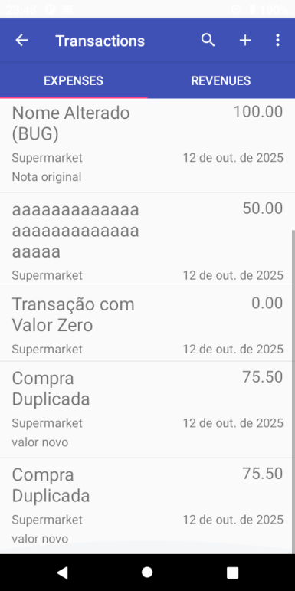
 |  |  |  | 2 - Clicar em Transactions | A Tela de Transactions aparece | Passed
 |  |  |  | 3 - Navegar até "EXPENSES" | A Tela de Expenses aparece | Passed
 |  |  |  | 4 - Clicar no botão "+" | O formulário Add Expense aparece | Passed
 |  |  |  | 5 - Preencher todos os campos com dados válidos | Os dados vão aparecendo conforme são digitados | Passed
 |  |  |  | 6 - Clicar em Salvar | O Expense é salvo e aparece uma nova expense na lista da tela de Transactions | Passed
 |  |  | usuário deverá ter realizado um primeiro cadastro "Expense" | 1 - Clicar em Skip para pular tela de introdução | A tela principal do aplicativo aparece | Passed
 |  |  |  | 2 - Clicar em Transactions | A Tela de Transactions aparece | Passed
 |  |  |  | 3 - Navegar até "EXPENSES" | A Tela de Expenses aparece | Passed
 |  |  |  | 4 - Clicar no botão "+" | O formulário Add Expense aparece | Passed
 |  |  |  | 5 - Preencher todos os campos com mesmos dados cadastrados anteriormente | Os dados vão aparecendo conforme são digitados | Passed
 |  |  |  | 6 - Clicar em Salvar | Deve ser mostrada a mensagem "Invalid Value" para registro duplicado e não salvar o registro | Failed | A mensagem "Invalid Value" não é exibida e o novo cadastro é salvo e exibido na tela de Expense

Requisito: | 3 | Os campos name e value não podem ser vazios.
 | Id | Título | Pré-condição | Passo a passo | Resultado Esperado | Resultado da Execução | Comentários | Evidência da falha | Resultado Coletado/Imagem
 | TC3 | Não cadastrar um "Expense" com o nome e value vazios | usuário possui a app instalada no smartphone Android e Abre a aplicação | 1 - Clicar em Skip para pular tela de introdução | A tela de introdução é fechada tela principal aparece | Passed |  |  | 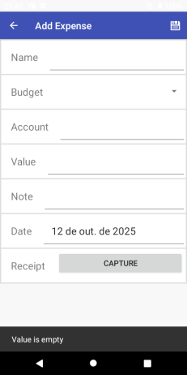
 |  |  |  | 2 - Clicar em Transactions | A Tela de Transactions aparece | Passed
 |  |  |  | 3 - Navegar até "EXPENSES" | A Tela de Expenses aparece | Passed
 |  |  |  | 4 - Clicar no botão "+" | O formulário Add Expense aparece | Passed
 |  |  |  | 5 - Deixar os campos "name" e "value" vazios | São mantidos os campos "Name" e "Value" vazios | Passed
 |  |  |  | 6 - Clicar em Salvar | E mostrado a mensagem "Value is empty" | Passed
 |  |  |  |  | Após visualizar a mensagem deverá retornar a tela Expense. | Passed

Requisito: | 4 | O campo value pode ser 0
 | Id | Título | Pré-condição | Passo a passo | Resultado Esperado | Resultado da Execução | Comentários | Evidência da falha | Resultado Coletado/Imagem
 | TC4 | Campo "Value", 0 | usuário possui a app instalada no smartphone Android e Abre a aplicação | 1 - Clicar em Skip para pular tela de introdução | A tela de introdução é fechada tela principal aparece | Passed |  |  | 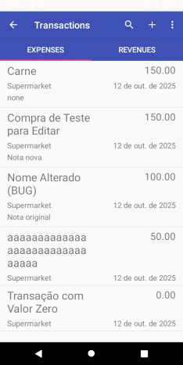
 |  |  |  | 2 - Clicar em Transactions | A Tela de Transactions aparece | Passed
 |  |  |  | 3 - Navegar até "EXPENSES" | A Tela de Expenses aparece | Passed
 |  |  |  | 4 - Clicar no botão "+" | O formulário Add Expense aparece | Passed
 |  |  |  | 5 - Preencher os campos necessários e digitar "0" em Value | Os dados vão aparecendo conforme são digitados, inclusive o valor "0" em Value | Passed
 |  |  |  | 6 - Clicar em Salvar | O Expense é salvo e aparece uma nova expense na lista da tela de Transactions | Passed

Requisito: | 5 | Campos de entrada de texto (name, account, note) aceitam letras e número e devem ter o limite de no máximo 30 caracteres
 | Id | Título | Pré-condição | Passo a passo | Resultado Esperado | Resultado da Execução | Comentários | Evidência da falha | Resultado Coletado/Imagem
 | TC5 | Campos aceitam letras e números, mas deve ter um limite de 30 caracteres | usuário possui a app instalada no smartphone Android e Abre a aplicação | 1 - Clicar em Skip para pular tela de introdução | A tela de introdução é fechada tela principal aparece | Passed |  |  | 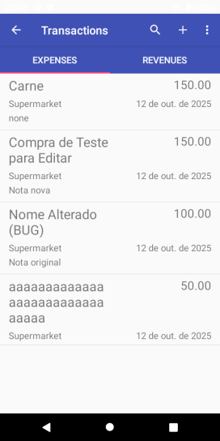
 |  |  |  | 2 - Clicar em Transactions | A Tela de Transactions aparece | Passed
 |  |  |  | 3 - Navegar até "EXPENSES" | A Tela de Expenses aparece | Passed
 |  |  |  | 4 - Clicar no botão "+" | O formulário Add Expense aparece | Passed
 |  |  |  | 5 - Preencher os campos com caracteres diversos e digitar em algum campo uma quantidade superior a 30 caracteres | Os dados vão aparecendo conforme são digitados, inclusive o campo com quantidade superior a 30 caracteres | Passed
 |  |  |  | 6 - Clicar em Salvar | O sistema exibe a mensagem de erro: "Name Invalid" e não deverá salvar o registro | Failed | A mensagem "Name Invalid" não é exibida e o novo cadastro é salvo e exibido na tela de Expense

Requisito: | 6 | Campo value deve aceitar formato monetário separado por ponto "."
 | Id | Título | Pré-condição | Passo a passo | Resultado Esperado | Resultado da Execução | Comentários | Evidência da falha | Resultado Coletado/Imagem
 | TC6 | Tentar salvar um valor monetário sem usar "." (ponto) | usuário possui a app instalada no smartphone Android e Abre a aplicação | 1 - Clicar em Skip para pular tela de introdução | A tela de introdução é fechada tela principal aparece | Passed |  |  | 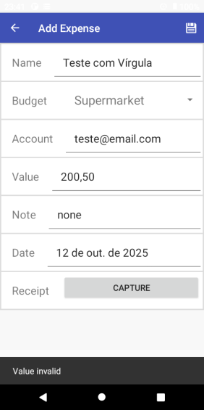
 |  |  |  | 2 - Clicar em Transactions | A Tela de Transactions aparece | Passed
 |  |  |  | 3 - Navegar até "EXPENSES" | A Tela de Expenses aparece | Passed
 |  |  |  | 4 - Clicar no botão "+" | O formulário Add Expense aparece | Passed
 |  |  |  | 5 - Preencher o campo Value com dígito separado por "," - vírgula. | O campo Value não deve permitir digitar valor numérico com vírgula no campo, somente com ponto "." | Passed
 |  |  |  | 6 - Clicar em Salvar | Ao clicar em Salvar deverá ser mostrado a mensagem "Value invalid" | Passed

Requisito: | 7 | Campo value deve aceitar no máximo 20 caracteres
 | Id | Título | Pré-condição | Passo a passo | Resultado Esperado | Resultado da Execução | Comentários | Evidência da falha | Resultado Coletado/Imagem
 | TC1 | Tentar salvar um valor em "Value" com quantidade acima de 20 caracteres | usuário possui a app instalada no smartphone Android e Abre a aplicação | 1 - Clicar em Skip para pular tela de introdução | A tela de introdução é fechada tela principal aparece | Passed |  |  | 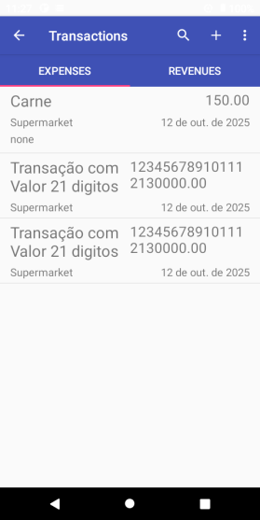
 |  |  |  | 2 - Clicar em Transactions | A Tela de Transactions aparece | Passed
 |  |  |  | 3 - Navegar até "EXPENSES" | A Tela de Expenses aparece | Passed
 |  |  |  | 4 - Clicar no botão "+" | O formulário Add Expense aparece | Passed
 |  |  |  | 5 - Preencher o campo Value com valores acima de 20 caracteres | O campo é preenchido com a quantidade informada, valores acima de 20 caracteres | Passed
 |  |  |  | 6 - Clicar em Salvar | O sistema exibe a mensagem de erro: "Value Invalid" e não deverá salvar o registro | Failed | A mensagem "Value Invalid" não é exibida e o novo cadastro é salvo e exibido na tela de Expense

Requisito: | 8 | Campo data pode estar no presente, no passado e no futuro - Data no passado
 | Id | Título | Pré-condição | Passo a passo | Resultado Esperado | Resultado da Execução | Comentários | Evidência da falha | Resultado Coletado/Imagem
 | TC8 | Criar um "Expense" com data passada a atual, por exemplo "ontem" | usuário possui a app instalada no smartphone Android e Abre a aplicação | 1 - Clicar em Skip para pular tela de introdução | A tela de introdução é fechada tela principal aparece | Passed |  |  | 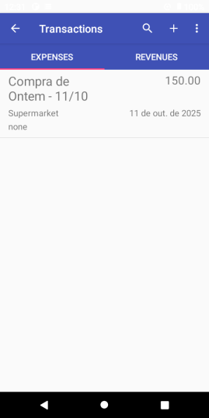
 |  |  |  | 2 - Clicar em Transactions | A Tela de Transactions aparece | Passed
 |  |  |  | 3 - Navegar até "EXPENSES" | A Tela de Expenses aparece | Passed
 |  |  |  | 4 - Clicar no botão "+" | O formulário Add Expense aparece | Passed
 |  |  |  | 5 - Preencher os campos necessários, em seguida clique no campo "date", e clique em uma data passada, (ontem). | Os campos são preenchidos, e também a data de ontem é selecionada. | Passed
 |  |  |  | 6 - Clicar em OK | A data selecionada é salva e mostrada no campo Date | Passed
 |  |  |  | 7 - Clicar em Salvar | O Expense é salvo e aparece uma nova expense na lista da tela de Transactions | Passed

Requisito: | 9 | Campo data pode estar no presente, no passado e no futuro - Data atual
 | Id | Título | Pré-condição | Passo a passo | Resultado Esperado | Resultado da Execução | Comentários | Evidência da falha | Resultado Coletado/Imagem
 | TC9 | Criar um "Expense" com data atual - Hoje | usuário possui a app instalada no smartphone Android e Abre a aplicação | 1 - Clicar em Skip para pular tela de introdução | A tela de introdução é fechada tela principal aparece | Passed |  |  | 
 |  |  |  | 2 - Clicar em Transactions | A Tela de Transactions aparece | Passed
 |  |  |  | 3 - Navegar até "EXPENSES" | A Tela de Expenses aparece | Passed
 |  |  |  | 4 - Clicar no botão "+" | O formulário Add Expense aparece | Passed
 |  |  |  | 5 - Preencher os campos necessários, em seguida verificar se o campo "date", está com a data Atual (hoje) | Os campos são preenchidos, e a data atual é preenchida automaticamente | Passed
 |  |  |  | 6 - Clicar em Salvar | O Expense é salvo e aparece uma nova expense na lista da tela de Transactions | Passed

Requisito: | 10 | Campo data pode estar no presente, no passado e no futuro - Data posterior a atual
 | Id | Título | Pré-condição | Passo a passo | Resultado Esperado | Resultado da Execução | Comentários | Evidência da falha | Resultado Coletado/Imagem
 | TC10 | Criar um "Expense" com data posterior a atual, por exemplo "amanhã" | usuário possui a app instalada no smartphone Android e Abre a aplicação | 1 - Clicar em Skip para pular tela de introdução | A tela de introdução é fechada tela principal aparece | Passed |  |  | 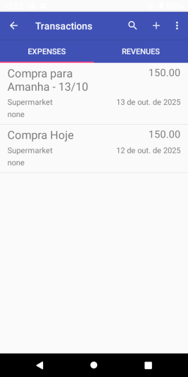
 |  |  |  | 2 - Clicar em Transactions | A Tela de Transactions aparece | Passed
 |  |  |  | 3 - Navegar até "EXPENSES" | A Tela de Expenses aparece | Passed
 |  |  |  | 4 - Clicar no botão "+" | O formulário Add Expense aparece | Passed
 |  |  |  | 5 - Preencher os campos necessários, em seguida clique no campo "date", e clique em uma data futura, (amanhã). | Os campos são preenchidos, e também a data de amanhã é selecionada. | Passed
 |  |  |  | 6 - Clicar em OK | A data selecionada é salva e mostrada no campo Date | Passed
 |  |  |  | 7 - Clicar em Salvar | O Expense é salvo e aparece uma nova expense na lista da tela de Transactions | Passed

Requisito: | 11 | Campo Receipt só aceita imagens (preenchimento opcional)
 | Id | Título | Pré-condição | Passo a passo | Resultado Esperado | Resultado da Execução | Comentários | Evidência da falha | Resultado Coletado/Imagem
 | TC11 | Verificar se o campo Receipt está acessando a câmera do celular | usuário possui a app instalada no smartphone Android e Abre a aplicação | 1 - Clicar em Skip para pular tela de introdução | A tela de introdução é fechada tela principal aparece | Passed |  |  | 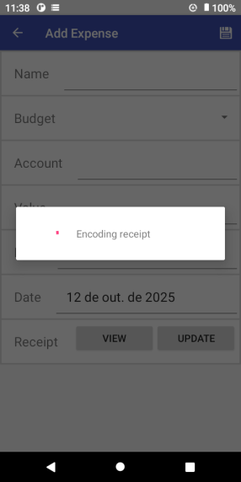 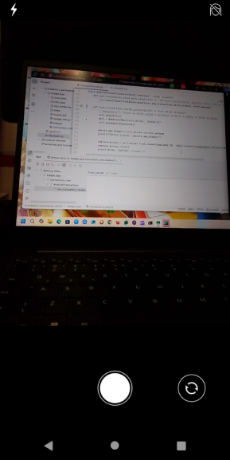
 |  |  |  | 2 - Clicar em Transactions | A Tela de Transactions aparece | Passed
 |  |  |  | 3 - Navegar até "EXPENSES" | A Tela de Expenses aparece | Passed
 |  |  |  | 4 - Clicar no botão "+" | O formulário Add Expense aparece | Passed
 |  |  |  | 5 - Preencher os campos necessários, em seguida clique no botão "Receipt". | Os campos são preenchidos, em seguida deverá ser aberto o app de câmera do celular e exibir ou não as permissões de uso | Passed
 |  |  |  | 6 - Clicar no botão "permissão de acesso a câmera" | Deverá mostrar na tela uma imagem do ambiente | Passed
 |  |  |  | 7 - Clicar no botão "picture" para capturar a imagem | Deverá capturar a imagem e guardá-la | Passed
 |  |  |  | 8 - Clicar em Salvar | O Expense é salvo e aparece uma nova expense na lista da tela de Transactions | Passed

Requisito: | 12 | Deve ser possível editar dados de um registro, só não pode alterar o nome
 | Id | Título | Pré-condição | Passo a passo | Resultado Esperado | Resultado da Execução | Comentários | Evidência da falha | Resultado Coletado/Imagem
 | TC12 | Editar um "Expense" previamente cadastrado | usuário deve ter cadastrado "expense" feito anteriormente | 1 - Clicar em Skip para pular tela de introdução | A tela principal do aplicativo aparece | Passed
 |  |  |  | 2 - Clicar em Transactions | A Tela de Transactions aparece | Passed
 |  |  |  | 3 - Navegar até "EXPENSES" | A Tela de Expenses aparece | Passed
 |  |  |  | 4 - Clicar no botão Expense cadastrado | O formulário Add Expense aparece com os dados registrados anteriormente | Passed
 |  |  |  | 5 - Clicar no ícone de lápis na parte superior direita | O formulário agora permite edições | Passed
 |  |  |  | 6 - Fazer as alterações necessárias | Os dados são preenchidos | Passed
 |  |  |  | 7 - Clicar em Salvar | O Expense é salvo e é mostrado lista da tela de Transactions com as alterações feitas | Passed

Requisito: | 13 | Editar um Expense cadastrado, mas não pode alterar o seu nome
 | Id | Título | Pré-condição | Passo a passo | Resultado Esperado | Resultado da Execução | Comentários | Evidência da falha | Resultado Coletado/Imagem
 | TC13 | Editar o nome de um "Expense" previamente cadastrado | usuário deve ter cadastrado "expense" feito anteriormente | 1 - Clicar em Skip para pular tela de introdução | A tela principal do aplicativo aparece | Passed |  |  | 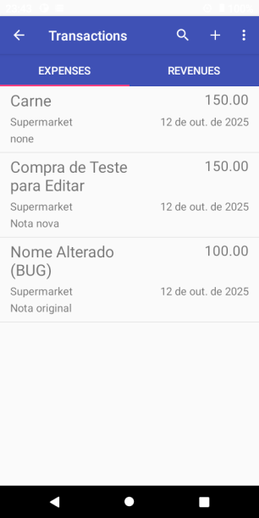
 |  |  |  | 2 - Clicar em Transactions | A Tela de Transactions aparece | Passed
 |  |  |  | 3 - Navegar até "EXPENSES" | A Tela de Expenses aparece | Passed
 |  |  |  | 4 - Clicar no botão Expense cadastrado | O formulário Add Expense aparece com os dados registrados anteriormente | Passed
 |  |  |  | 5 - Clicar no ícone de lápis na parte superior direita | O formulário agora permite edições | Passed
 |  |  |  | 6 - Fazer as alterações apenas no campo "Name" do Expense | O campo "name" é preenchido | Passed
 |  |  |  | 7 - Clicar em Salvar | Espera-se que o campo "name" não permita alteração do Expense e muito menos não seja salvo com as alterções realizadas | Passed | O name alterado não deveria ter sido salvo, visto que o requisito fala apenas das alterações permitidas nos demais campos e nenhuma mensagem é mostrada, apesar do Teste Passed

Requisito: | 14 | Deve ser possível remover um registro e ele deve sair da lista de Transactions/Revenues
 | Id | Título | Pré-condição | Passo a passo | Resultado Esperado | Resultado da Execução | Comentários | Evidência da falha | Resultado Coletado/Imagem
 | TC14 | Excluir um "Expense" previamente cadastrado | usuário deve ter cadastrado "expense" feito anteriormente | 1 - Clicar em Skip para pular tela de introdução | A tela principal do aplicativo aparece | Passed |  |  | 
 |  |  |  | 2 - Clicar em Transactions | A Tela de Transactions aparece | Passed
 |  |  |  | 3 - Navegar até "EXPENSES" | A Tela de Expenses aparece | Passed
 |  |  |  | 4 - Clicar no botão Expense cadastrado | O formulário Add Expense aparece com os dados registrados anteriormente | Passed
 |  |  |  | 5 - Clicar no ícone de lápis na parte superior direita da tela | O formulário agora permite edições | Passed
 |  |  |  | 6 - Clicar no ícone de 3 pontinhos na parte superior direita da tela | Estará liberado a Opção DELETE | Passed
 |  |  |  | 7 - Clicar em DELETE | Será mostrado uma caixa de confirmação "Remove Transaction" | Passed
 |  |  |  | 8 - Clicar em REMOVE | Os dados da Transação são removidos da lista na tela de Transactions | Passed

